List1
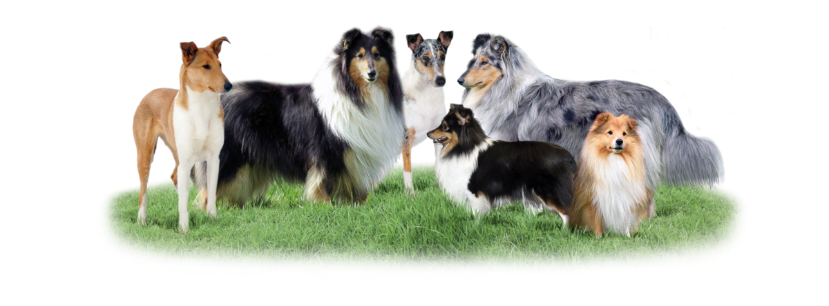
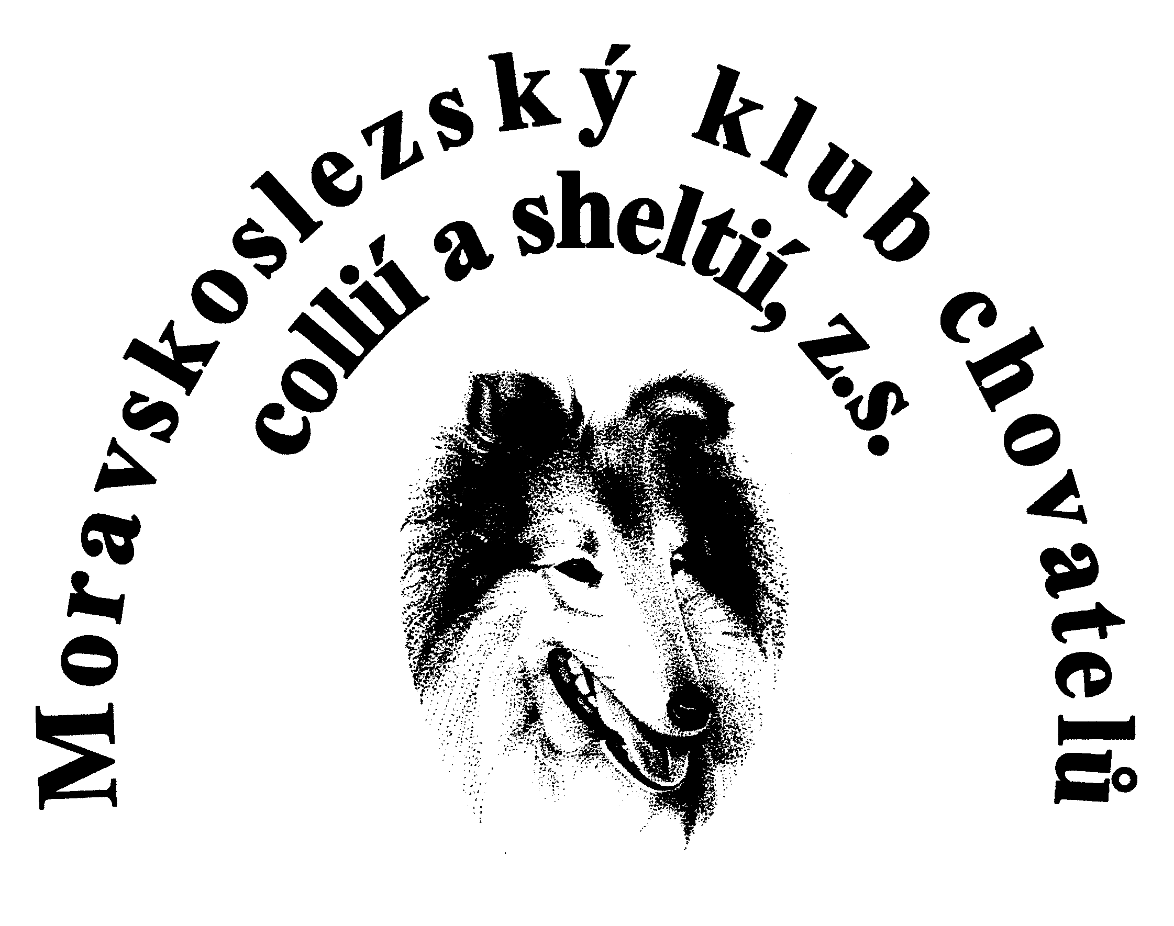
 | Moravskoslezský klub chovatelů collií a sheltií, z.s.
 | TOP chovatelská stanice roku
 |  |  |  |  |  |  |  | oblastní
Název CHS: |  |  |  |  |  |  |  | krajská
Majitel CHS: |  |  |  |  |  |  |  | národní
Telefon majitele: |  |  |  |  |  |  |  | mezinárodní
E-mail: |  |  |  |  |  |  |  | klubová
Členské číslo: |  |  |  |  |  |  |  | speciální
 |  |  |  |  |  |  |  | evropská
Jméno psa | Číslo zápisu | Datum výstavy | Druh výstavy | Místo výstavy | Třída | Ocenění | Počet bodů | světová
 |  |  | nevybráno |  | nevybráno |  |  | nevybráno
 |  |  | nevybráno |  | nevybráno
 |  |  | nevybráno |  | nevybráno |  |  | štěňat
 |  |  | nevybráno |  | nevybráno |  |  | dorostu
 |  |  | nevybráno |  | nevybráno |  |  | mladých
 |  |  | nevybráno |  | nevybráno |  |  | mezitřída
 |  |  | nevybráno |  | nevybráno |  |  | otevřená
 |  |  | nevybráno |  | nevybráno |  |  | pracovní
 |  |  | nevybráno |  | nevybráno |  |  | čestná
 |  |  | nevybráno |  | nevybráno |  |  | vítězů
 |  |  | nevybráno |  | nevybráno |  |  | šampionů
 |  |  | nevybráno |  | nevybráno |  |  | veteránů
 |  |  | nevybráno |  | nevybráno |  |  | nevybráno
 |  |  | nevybráno |  | nevybráno
 |  |  | nevybráno |  | nevybráno
 |  |  | nevybráno |  | nevybráno
 |  |  | nevybráno |  | nevybráno
 |  |  | nevybráno |  | nevybráno
 |  |  | nevybráno |  | nevybráno
Celkem : |  |  |  |  |  |  | 0

